报价单
“月满南门迎国庆”大南门中秋国庆活动——活动执行服务报价清单
注：部分设备租赁按照第一天原价，第二天半价租赁形式，详见备注。投标单价不得超过控制单价 活动时间：2026.09.25-2026.10.07， 投标单价中标红金额为固定价格，无需从新报价
序号 | 板块 | 名称内容 | 描述 | 数量 | 单位 | 控制单价（元） | 天数/数量 | 控制总价（元） | 投标单价 | 投标总价 | 备注 | 示意图
1 | 宣传画面 | 宣传桁架画面 | 桁架+黑底喷绘布（3m*5m） * 2个 | 30.00 | 平方 | 50.00 | 1.00 | 1500.00 |  |  | 制作+租赁，实际放置15天 | 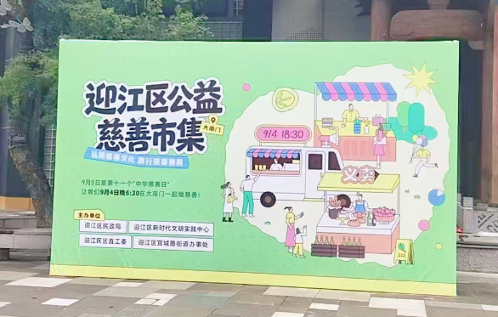
2 |  | 沿街灯杆道旗画面 | 黑底喷绘 (180cm*60cm）双面，含安装人工 | 60.00 | 块 | 80.00 | 1.00 | 4800.00 |  |  | 物料制作及安装
3 | 中秋活动 | 月光音乐节 | 乐器（小提琴/古筝等）演奏（15min/场，3场/天） | 1.00 | 人 | 800.00 | 2.00 | 1600.00
4 |  |  | 3人乐队，动感风格乐队（30min/场，2场/天） | 1.00 | 支 | 2400.00 | 2.00 | 4800.00
5 |  |  | 音响（4+2）、音控台 | 1.00 | 项 | 1000.00 | 1.50 | 1500.00 |  |  | 第二天半价
6 |  | 中秋巡游 | 嫦娥玉兔、飞天仙女主题巡游（巡游时长不低于4h) | 6.00 | 人 | 800.00 | 2.00 | 9600.00 |  |  | 含妆造服装，演员名单需经甲方确认后执行演出，未经甲方同意确定名单此项费用不付
7 |  |  | 巡游手持玉兔月光灯 | 6.00 | 只 | 30.00 | 1.00 | 180.00
8 |  | NPC互动 | 3.2X2.4米雷亚舞台含地毯，舞台高40厘米，含舞台背景装置3.2X3米卷轴造型，含灯光照明 | 2.00 | 项 | 1400.00 | 1.00 | 2800.00 |  |  | 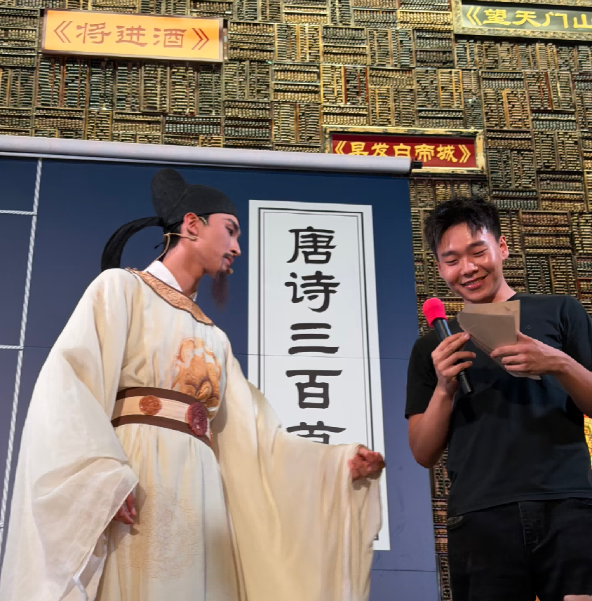 | 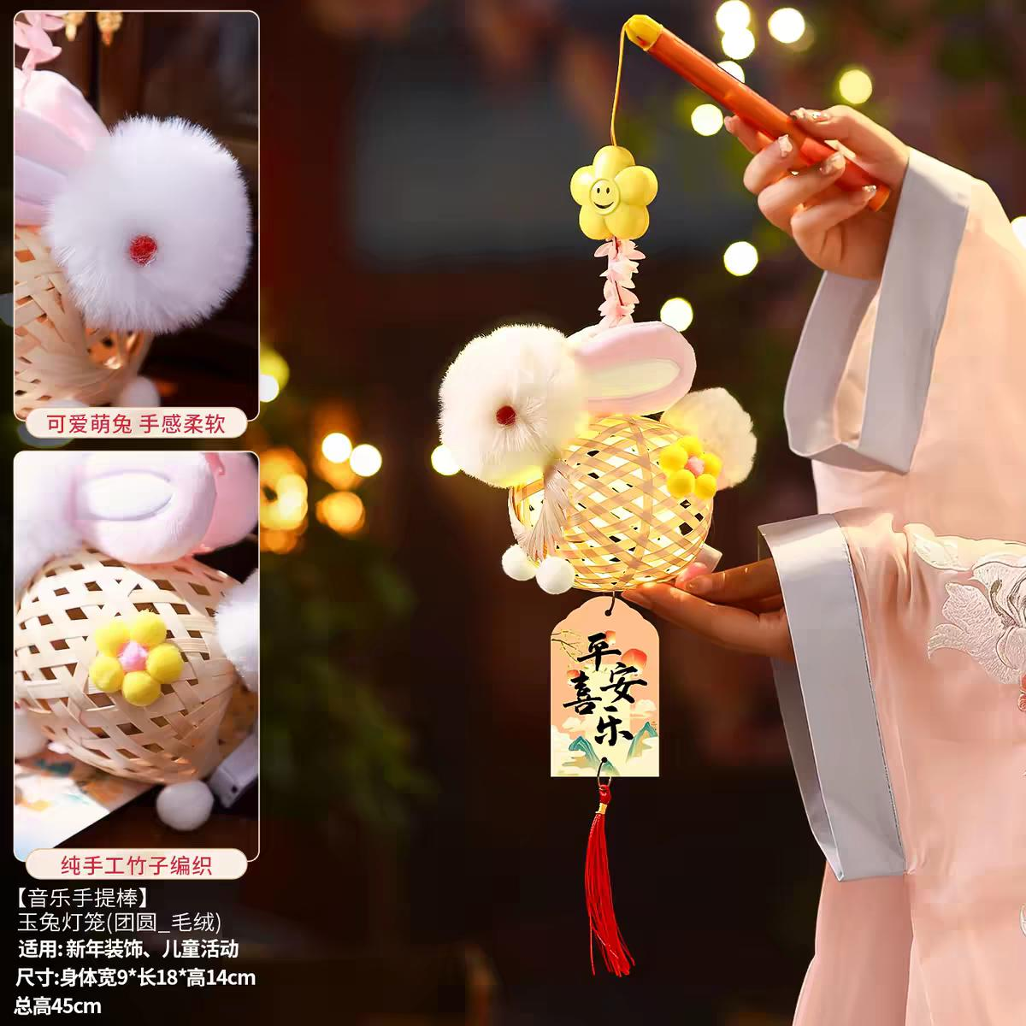
9 |  |  | NPC互动礼品采购 | 500.00 | 个 | 4.00 | 1.00 | 2000.00
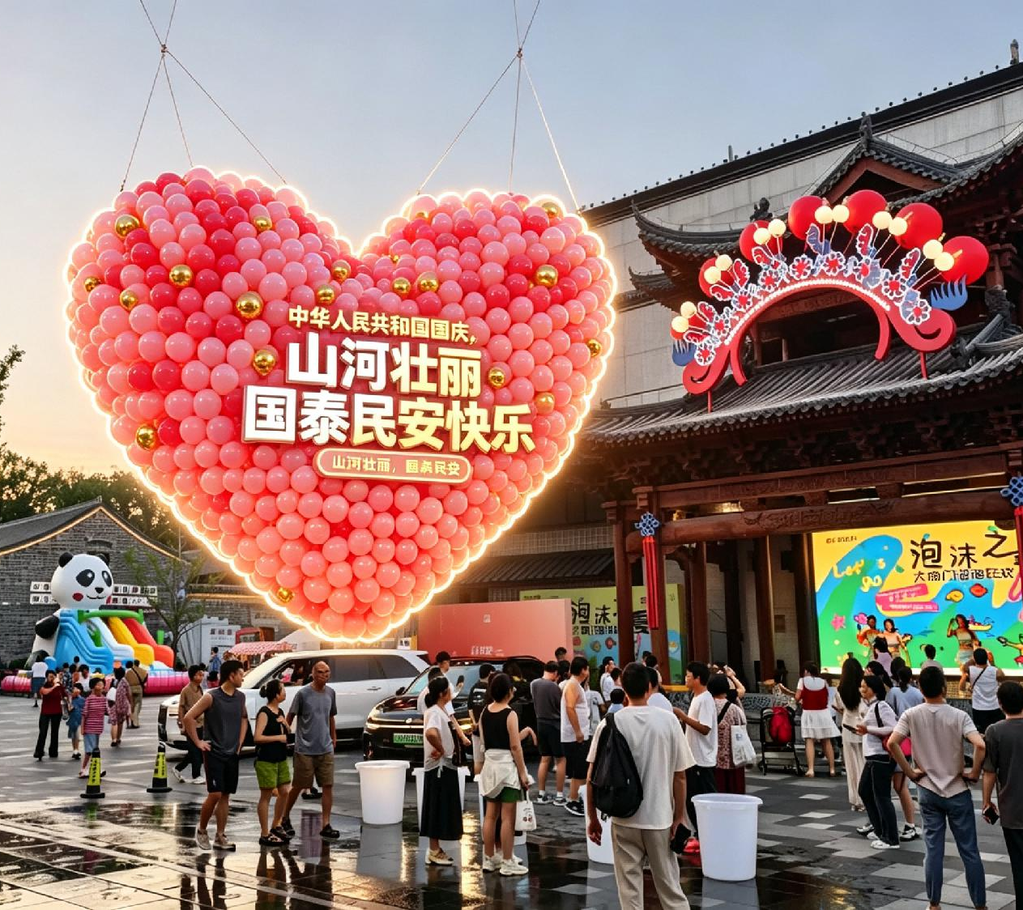
10 | 国庆活动 | 烂漫气球雨 | 吊车（8h) | 1.00 | 天 | 1200.00 | 1.00 | 1200.00
11 |  |  | 爱心气球造型高5米（8寸气球，充空气，红色和金色配色） | 1.00 | 项 | 5000.00 | 1.00 | 5000.00
12 |  |  | 小盲盒设计制作 | 500.00 | 个 | 4.00 | 1.00 | 2000.00
13 |  |  | 商户优惠券印制21*7cm，双面印刷，180克铜版纸 | 1000.00 | 张 | 1.00 | 1.00 | 1000.00
14 |  | 歌唱祖国活动快闪 | 音响（4+2）、音控台 | 1.00 | 天 | 1000.00 | 1.00 | 1000.00
15 |  | 南门音乐汇 | 音响（4+2）、音控台 | 1.00 | 项 | 1000.00 | 2.00 | 2000.00
16 |  |  | 3人乐队，动感风格乐队（30min/场，2场/天） | 1.00 | 只 | 2400.00 | 3.00 | 7200.00 |  |  | 乐队、演员名单需经甲方确认后执行演出，未经甲方同意确定名单此项费用不付
17 |  |  | 民谣弹唱歌手（30min/场，2场/天） | 1.00 | 人 | 800.00 | 3.00 | 2400.00
18 |  |  | 小提琴/古筝独奏（15min/场，3场/天） | 1.00 | 只 | 800.00 | 3.00 | 2400.00
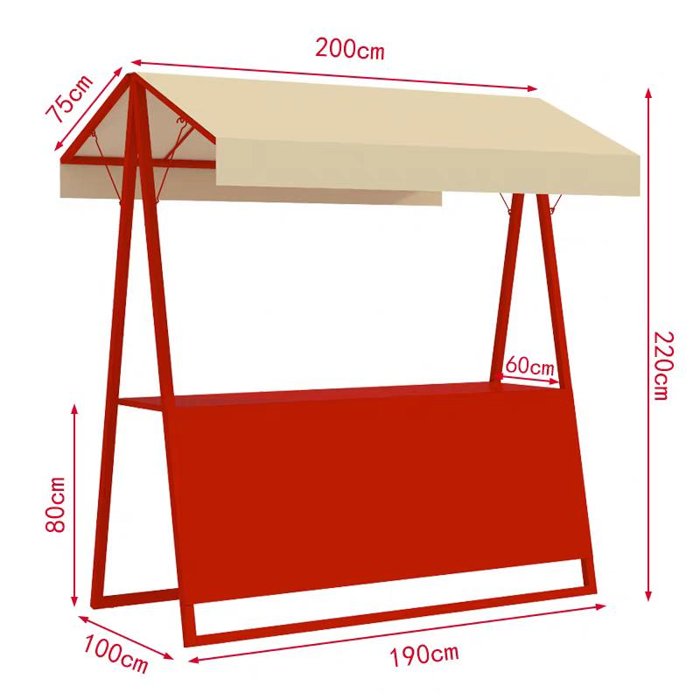
19 | 晒秋市集 | 摊车采购 | 市集摊车采购，200*190*60cm，镀锌钢管1.2mm厚度 | 10.00 | 个 | 1100.00 | 1.00 | 11000.00
20 |  | 摊车包装 | KT板画面制作包装 | 30.00 | ㎡ | 45.00 | 1.00 | 1350.00 |  |  | 根据使用面积，据实结算
21 |  | 亮化照明 | LED灯，40W照明 | 10.00 | 个 | 20.00 | 1.00 | 200.00
22 |  | 氛围串灯 | 露营风串灯，50米200灯，单灯5cm圆球暖光 | 2.00 | 条 | 250.00 | 1.00 | 500.00
23 |  | 晒秋氛围布置 | 3X2X2米竹架，含灯笼及经编布（1.6X1.6米），含稻草块（30X30X30厘米六块，PVC板装饰，仿真芦苇装饰及仿真花），定制经编布，竹椅2把，2X2.4米簸箕架，需放置约1个月 | 1.00 | 项 | 3800.00 | 1.00 | 3800.00
24 | 77大礼包 | 大礼包设计制作 | 30*30*20cm硬卡纸礼盒包装 | 77.00 | 个 | 8.00 | 1.00 | 616.00
25 |  | 礼包礼品采购 | 大南门牛肉包、江毛水饺兑换券、麦陇香、柏兆记、胡玉美特产采购 | 77.00 | 个 | 70.00 | 1.00 | 5390.00 |  |  | 固定采购金额 不参与报价礼品需在街区商户店内采购
26 | 安保保障 | 外聘安保 | 临时外聘安保 | 144.00 | 小时 | 50.00 | 1.00 | 7200.00 |  |  | 属地政府要求合作安保单位，无需调整单价及报价，据实结算
27 | 活动备用金 | 备用金 | 活动备用金，据实结算 | 1.00 | 项 | 2800.00 | 1.00 | 2800.00 |  |  |  | 据实结算
28 | 费用合计 |  |  |  |  |  |  | 85836.00
税率 6 % |  |  |  |  |  |  |  | 5150.16 |  |  |  | 增值税专用发票税率，非一般纳税人公司修改实际税率计算报价
合计 |  |  |  |  |  |  |  | 90986.16

